상품제안서
맵시볼펜 (메이지볼펜) | 상품코드: S02725

 |  |  |  |  |  |  | 02-713-8555 | www.synergygift.co.kr
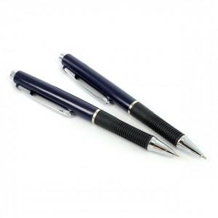

【상세/제작정보】 | <p><span style="font-size: 14pt;">※ 개별포장 진행시 택배비 4,000원(VAT별도) 발생 됩니다.</span></p>

【인쇄/포장옵션】 | 실크 / 포장불가능

【공급단가】 | 수량 | 1,008~ | 3,000~ | 10,000~ | 30,000~ | 50,000~
*VAT별도 | 단가 | 324원 | 308원 | 292원 | 284원 | 280원

【상품 URL】 | https://www.synergygift.co.kr:443/src/goods_detail.php?gdno=3751

